상품제안서
모스니에 제로웨이스트 주방세트6종 | 상품코드: F18626

 |  |  |  |  |  |  | 02-412-0044 | www.easy1.co.kr
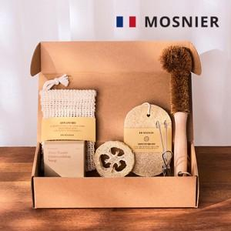

【상세/제작정보】 | 자연을 생각하여 구성하였습니다.

【인쇄/포장옵션】 | 라벨지스티커 / 포장불가능

【공급단가】 | 수량 | 1,000~ | 2,000~ | 3,000~ | 5,000~ | 10,000~
*VAT별도 | 10매 | 9,230원 | 9,080원 | 8,870원 | 8,520원 | 8,160원

【상품 URL】 | https://dev.easy1.co.kr:443/src/goods_detail.php?gdno=18626

